Login
S001 |  |  | Chat Application |  |  |  |  |  |  |  |  | Process
 |  |  |  |  |  |  |  |  |  |  |  | Screen Design
Screen ID |  |  |  | UI-001 |  | Function name |  | Giao diện đăng nhập ứng dụng |  |  |  | Create Date |  | 2017-06-20 | Creator | Thach
 |  |  |  |  |  |  |  |  |  |  |  | Update Date |  |  | Updater

1. Overview

 | Giao diện đăng nhập khi người dùng truy cập vào ứng dụng
 | Người dùng bắt buộc phải đăng nhập mới được tuy cập vào ứng dụng

2. Screen Design

 | 2.1. Screen image

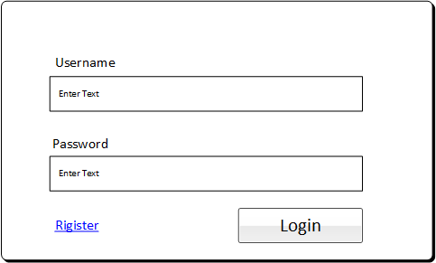

 | 2.2. Screen items
 | # | Item name |  |  | Control |  | Data type | I/O | Required | Default Value | Range Value |  | Description
 | 1 | Label hiển thị |  |  | Label |  | Text | O | Yes |  |  |  | Hiển thị chú thích cho textbox nhập username
 | 2 | Label hiển thị |  |  | Label |  | Text | O | Yes |  |  |  | Hiển thị chú thích cho textbox nhập password
 | 3 | Textbox nhập username |  |  | Textbox |  | Text | I | Yes |  |  |  | Người dùng input username khi đăng nhập
 | 4 | Textbox nhập password |  |  | Textboox |  | Text | I | Yes |  |  |  | Người dùng input username khi đăng nhập
 | 5 | Hyperlink tới đăng kí |  |  | HuyperLink |  | link | I | Yes |  |  |  | Hỗ trợ ngwowid dùng tới trang đăng kí khi chưa có tài khoản
 | 6 | Button đăng nhập |  |  | Button |  | submitButton | I | Yes |  |  |  | Thực hiện tác vụ đăng nhập vào ứng dụng

Register
S001 |  |  | Chat Application |  |  |  |  |  |  |  |  | Process
 |  |  |  |  |  |  |  |  |  |  |  | Screen Design
Screen ID |  |  |  | UI-002 |  | Function name |  | Giao diện đăng kí tài khoản |  |  |  | Create Date |  | 2017-06-20 | Creator | Thach
 |  |  |  |  |  |  |  |  |  |  |  | Update Date |  |  | Updater

1. Overview

 | Giao diện giúp người dùng đăng kí tài khoản nếu chưa có tài khoản đăng nhập vào ứng dụng
 | Người dùng sẽ được chuyển đến trang chính khi đăng kí thành công

2. Screen Design

 | 2.1. Screen image

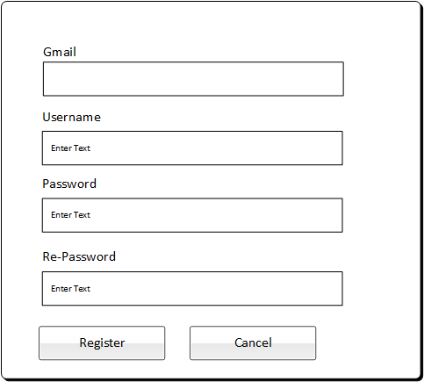

 | 2.2. Screen items
 | # | Item name |  |  | Control |  | Data type | I/O | Required | Default Value | Range Value |  | Description
 | 1 | Label hiển thị |  |  | Label |  | Text | O | Yes |  |  |  | Hiển thị chú thích cho textbox nhập username
 | 2 | Label hiển thị |  |  | Label |  | Text | O | Yes |  |  |  | Hiển thị chú thích cho textbox nhập password
 | 3 | Textbox nhập username |  |  | Textbox |  | Text | I | Yes |  |  |  | Người dùng input username khi đăng nhập
 | 4 | Textbox nhập password |  |  | Textboox |  | Text | I | Yes |  |  |  | Người dùng input username khi đăng nhập
 | 5 | Label hiển thị |  |  | Label |  | Text | O | Yes |  |  |  | Hiển thị chú thích cho textbox nhập gmail
 | 6 | Textbox nhập gmail |  |  | Textboox |  | Text | I | Yes |  |  |  | Người dùng nhập gmail đăng kí
 | 7 | Label hiển thị |  |  | Label |  | Text | O | Yes |  |  |  | Hiển thị chú thích người dùng nhập lại mật khẩu
 | 8 | Textbox nhập lại mật khẩu |  |  | Textbox |  | Text | I | Yes |  |  |  | Người dùng nhập lại mật khẩu
 | 9 | Button đăng kí |  |  | Button |  | submitButton | I | Yes |  |  |  | Xác nhận thông tin đăng kí đã điền
 | 10 | Button hủy đăng kí |  |  | Button |  | submitButton | I | Yes |  |  |  | Hủy quá trình dăng kí, không thực hiện nữa

Index
S001 |  |  | Chat Application |  |  |  |  |  |  |  |  |  | Process
 |  |  |  |  |  |  |  |  |  |  |  |  | Screen Design
Screen ID |  |  |  | UI-003 |  | Function name |  | Giao diện chính của ứng dụng |  |  |  |  | Create Date |  | 2017-06-20 | Creator | Thach
 |  |  |  |  |  |  |  |  |  |  |  |  | Update Date |  |  | Updater

1. Overview

 | Giao diện chính của ứng dụng, hỗ trợ người dùng các thao tác:
 |  | Thực hiện trò chuyện cùng với bạn bè của mình
 |  | Quản lý danh sách, thông tin của bạn bè, tìm kiếm một người bạn trong danh sách.
 |  | Xem lịch sử của các cuộc trò chuyện
2. Screen Design

 | 2.1. Screen image
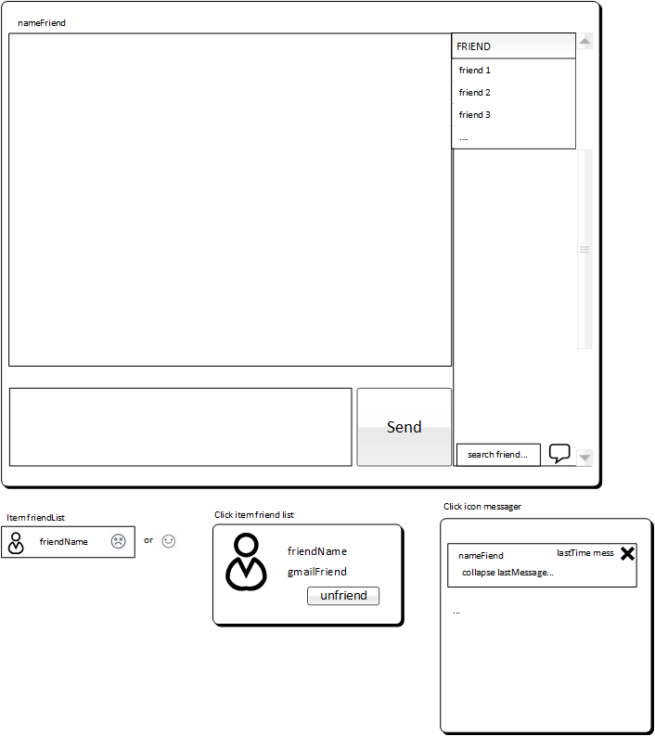

 | 2.2. Screen items
 | # | Item name |  |  | Control |  | Data type | I/O |  | Required | Default Value | Range Value |  | Description
 | 1 | Label hiển thị |  |  | Label |  | Text | O |  | Yes |  |  |  | Hiển thị tên của người bạn đang trò chuyện
 | 2 | Vùng hiển thị nội dung chat |  |  | Text area |  | none | O |  | Yes |  |  |  | Hiển thị nội dung tin nhắn
 | 3 | Vùng nhập nội dung chat |  |  | Text aarea |  | Text | I |  | Yes |  |  |  | Người dùng nhập nội dung cuộc trò chuyện
 | 4 | Button gửi tin nhắn |  |  | Button |  | submitButton | I |  | Yes |  |  |  | Cho phép tin nhắn được gửi đi
 | 5 | Danh sách bạn bè |  |  | List view |  | none | O |  | Yes |  |  |  | Hiển thị danh sách bạn bè (online và không online) |  |  |  | , có scroll
 | 6 | Item của list bạn bè |  |  | List item |  | none | I |  | Yes |  |  |  | Chứa thông tin của 1 người bạn,, cho phép click để xem chi tiết
 | 7 | Textbox tìm bạn bè |  |  | Textbox |  | Text | I |  | Yes |  |  |  | Tìm bạn bè theo tên hoặc địa chỉ email(đã/ chưa kết bạn)
 | 8 | Icon lịch sử tin nhắn |  |  | Icon |  | none | I |  | Yes |  |  |  | Người dùng click vào sẽ hỗ trợ xem lịch sử các cuộc trò chuyện

 |  |  | Chi tiết item bạn bè trong danh sách bạn bè
 | # | Item name |  |  | Control |  | Data type | I/O |  | Required | Default Value | Range Value |  | Description
 | 1 | Ảnh của người dùng |  |  | image |  | none | O |  | Yes |  |  |  | Ảnh của người dùng
 | 2 | Tên người dùng |  |  | Label |  | Text | O |  | Yes |  |  |  | Hiển thị tên của người bạn trong danh sách
 | 3 | Trạng thái của người dùng |  |  | Icon |  | image | O |  | Yes |  |  |  | Cho biết người dùng này đang online hay offline

 |  |  | Click vào một người bạn bất kì trong danh sách, form tạo ra gồm |  |  |  |  |  | form tạo ra cho phép xem chi tiết thông tin

 | # | Item name |  |  | Control |  | Data type | I/O |  | Required | Default Value | Range Value |  | Description
 | 1 | Ảnh của người dùng |  |  | image |  | none | O/I |  | Yes |  |  |  | Ảnh đại diện của người dùng, khi click sẽ phóng to
 | 2 | Tên người dùng |  |  | Label |  | Text | O |  | Yes |  |  |  | Hiển thị tên của người bạn trong danh sách
 | 3 | Gmail của người dùng |  |  | Label |  | Text | O |  | Yes |  |  |  | Hiển thị gmail của người dùng
 | 4 | Button unfriend/addfr |  |  | Button |  | submitButtont | I |  | Yes |  |  |  | Cho phép người dùng thực hiện add/unfriend người bạn

 |  |  | Các phần tử của giao diện lịch sử tin nhắn |  |  |  |  | (1 item trong list lịch sử tin nhắn)

 | # | Item name |  |  | Control |  | Data type | I/O |  | Required | Default Value | Range Value |  | Description
 | 1 | Tên của người bạn |  |  | Label |  | Text | O/I |  | Yes |  |  |  | Tên của người dùng đã trò chuyện, cho phép click xem chi tiết người dùng |  |  |  |  | và load tin nhắn lên cùng hiển thị tin nhắn
 | 2 | Thời gian của tin nhắn cuối cùng |  |  | Label |  | Text | O |  | Yes |  |  |  | Hiển thị thời gian của tin nhắn cuối cùng trong cuộc trò chuyện
 | 3 | Icon xóa lịch sử |  |  | Icon |  | none | I |  | Yes |  |  |  | Icon hỗ trợ người dùng xóa lịch sử của 1 cuộc trò chuyện
 | 4 | Collapse mess |  |  | Text |  | Text | I/O |  | Yes |  |  |  | Hiển thị tin nhắn mới nhất được thu gọn lại, cho phép click để load lên vùng hiển thị tin nhắn

